Sheet1
基本信息 | 填写内容
姓 | PU
名 | JUNYU
中文名 | 蒲俊宇
是否有曾用名 | FALSE
性别 | FEMALE
婚姻状况 | SINGLE
出生年月日 | 2000-08-23
出生省份 | CHONGQING
出生城市 | CHONGQING
出生国家 | CHINA
国籍 | CHINA
身份证号 | 50023520000820002X
目前住址信息
（目前）家庭地址 | 4 Leam Green, Coventry
家庭城市 | Coventry
家庭省/州 | Coventry
家庭所在国 | UNITED KINGDOM
家庭邮编 | CV4 7DG
主要电话 | 7759773793
近五年电话 | 13537621341
个人邮箱 | junyupu99@gmail.com
近五年邮箱 | 1459297995@qq.com

社交媒体（至少填写两个）
新浪微博
QQ | 146511315
Facebook
Twitter
Instagram
抖音 | SodaLemonLLJ
YouTube | PU JUNYU

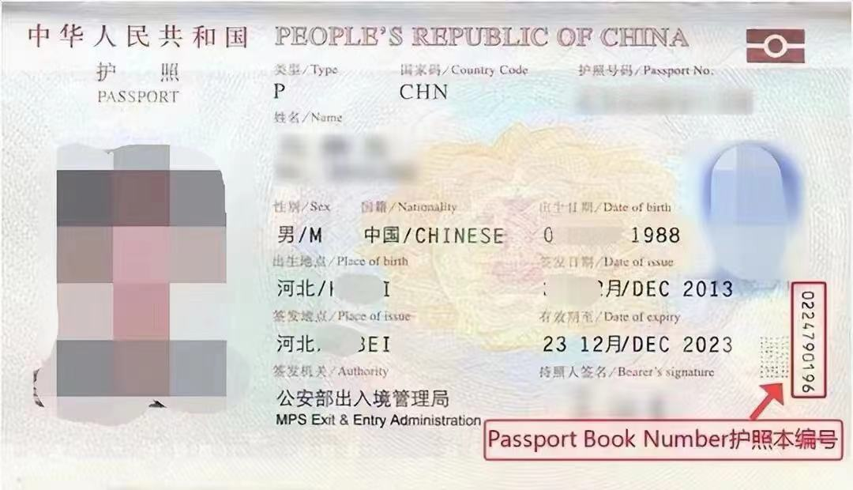
护照信息
护照号 | EG7362149
护照本编号 | 1699164329
护照签发国家 | CHINA
护照签发城市 | SHENZHEN
护照签发省/州 | GUANGDONG
护照签发国家 | CHINA
护照签发日期 | 2019-07-05
护照到期日期 | 2029-07-04

父母信息（姓名填写拼音）
父亲姓 | PU
父亲名 | DONGYUN
父亲出生日期 | 1973-09-12
母亲姓 | SONG
母亲名 | GUOXIN
母亲出生日期 | 1972-05-21

目前学校信息
当前学校/单位 | University of Warwick
当前学校/单位地址 | The University of Warwick, Gibbet Hil
当前城市 | Coventry
当前州/省 | Coventry
当前邮编 | CV4 7AL
当前学校电话 | 4402476523523
当前学校所在国家 | UNITED KINGDOM
入学日期 | 2024-09-30
专业描述 | Studying business management with emphasis on e-commerce, digital marketing, online operations, and the use of technology to improve business performance.

高中/本科信息（如果目前是本科在读，就填高中；硕士在读，就填本科）
学校名称 | SOAS university of
学校地址 | Russell Court NCP, Woburn
学校城市 | Woburn
学校州/省 | Woburn
学校邮编 | 300221
学校所在国家 | United Kingdom
教育开始时间 | 2021-09-01
教育结束时间 | 2024-09-13
所学专业/课程 | Management

旅游过的国家
国家数量 | 4
去过的国家1 | 西班牙
去过的国家2 | 英国
去过的国家3 | 新加坡
去过的国家4 | 马来西亚
去过的国家5
去过的国家6
去过的国家7
去过的国家8
去过的国家9
去过的国家10

美国旅游史（第一次办美签，下面不用填）
是否去过美国 | No
去美年月日
去美城市
去美所在州
是否有美国驾照 | No
美国驾照号码
驾照颁发州

是否曾有美国签证 | No
美国签证号
签证签发日期
签证到期日期
签证签发地
签证类型
签证状态
是否被拒签 | No
被拒签原因

工作信息（没有工作过的不用填）
是否有工作经历 | No
前学校/单位
前学校/单位地址
前城市
前州/省
前邮编
前单位电话
前单位国家 | CHINA
前单位开始日期 | 2020-01-01
前单位结束日期 | 2024-01-01
前主管姓
前主管名

空着就行下面的信息（不用填）
姓氏电报码 | 5543
名字电报码 | 0193 1342
计划到达年份 | 2025
计划到达月份 | 12
计划到达日期 | 18
计划停留天数 | 6
酒店地址 | 2178 Broadway Upper West Side
酒店名称 | Arthouse Hotel
酒店城市 | NEW YORK
酒店州 | NEW YORK
酒店邮编 | 10024
酒店电话 | 12123621100
酒店邮箱 | connect@arthousehotelnyc.com
入住日期 | 2025-12-18
退房日期 | 2025-12-23
旅行费用支付人 | S
其他支付者
与支付者关系
支付者地址
支付者城市
支付者州
支付者国家
支付者邮编
支付者电话
支付者邮箱
语言1 | CHINESE
语言2 | ENGLISH
Application ID

